Sheet1
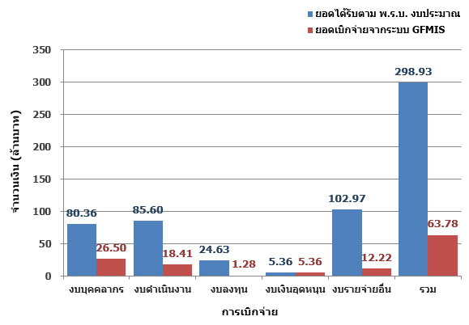
ผลการเบิกจ่ายงบประมาณประจำปี พ.ศ. 2560 แยกงบประมาณ
รายการ | งบบุคลากร | งบดำเนินงาน | งบลงทุน | งบเงินอุดหนุน | งบรายจ่ายอื่น | รวม
ยอดได้รับตาม พ.ร.บ. งบประมาณ | 80.36 | 85.6 | 24.63 | 5.36 | 102.97 | 298.93
ยอดเบิกจ่ายจากระบบ GFMIS | 26.5 | 18.41 | 1.28 | 5.36 | 12.22 | 63.78
% การเบิกจ่าย | 32.97% | 21.51% | 5.20% | 99.94% | 11.87% | 21.33%

